固定资产采购申请单第2页
固定资产申请单

固定资产采购描述 |  | 第二页

 | 内容包括且不限于固定资产采购理由；固定资产采购用途、预计
 | 效益回收期以及其他需要特别说明的事项

 | 目前安路普工厂VDC阀气管连接总成等产品的装配线均为前期各部门淘汰的桌椅临时拼凑而成，生产没有正式工作台，现桌椅均不适宜用于生产作业，主要存在以下问题：①桌子结构不合理影响生产布局及工艺排布；②桌椅人机工程不合理，不便于作业员生产作业；③桌椅破损，样式简陋老旧，影响公司形象。为解决以上问题，经新技术中心与安路普制造部联合商议，拟提请采购部分新铝合金型材装配线，先期采购4条6工位装配线，总计：12个双工位工作台，24个工作椅，5个物料小车。预计总费用：¥58,000.00元（伍万捌仟元）。 备注：预估价格仅供参考，最终以采购定价为准。

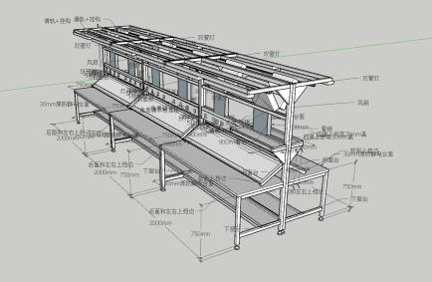
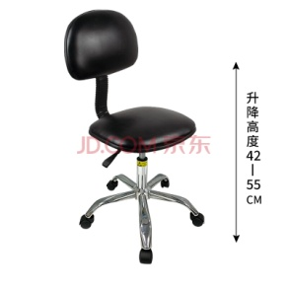
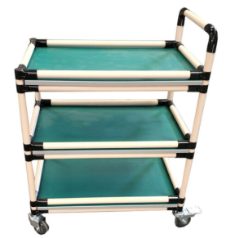

样式参考图

